Sheet1
No | Tanggal/Bulan/Tahun | Kegiatan | DATA - DATA
1 | 16 MARET 2020 | TROUBLESHOOTING KAMERA CCTV AXIS | 1. NAMA PEMBIMBING : RAMADANI
2 | 17 MARET 2020 | INSTALL APLIKASI IP UTILITY
3 | 18 MARET 2020 | HARD RESET DAN TROUBLESHOOTING IP KAMERA CCTV AXIS 1435-LE | 2. JABATAN PEMBIMBING : IT PROJECT MANAGER
 |  | MEMBONGKAR KAMERA CCTV AXIS P5835-E MK DAN TROUBLESHOOTINGKAN NYA
 |  | INPUT IP ADDRESS KAMERA CCTV LANEL | 3. NIP PEMBIMBING : 081423
4 | 23 MARET 2020 | PENGECEKKAN POE KAMERA CCTV
 |  | TROUBLESHOOTING CONNECTOR CCTV TRENDNET | 4. MULAI-BERAKHIR KP : 16 MARET 2020 - 30 JUNI 2020
 |  | PENGECEKKAN DAN TROUBLESHOOTING KAMERA CCTV AUTODOM 7000HD
5 | 26 MARET 2020 | MERAKIT KAMERA CCTV BOSCH AUTODOM 7000HD | 5. EMAIL : dani@visiontech.id
 |  | MEMBELI UBOLD
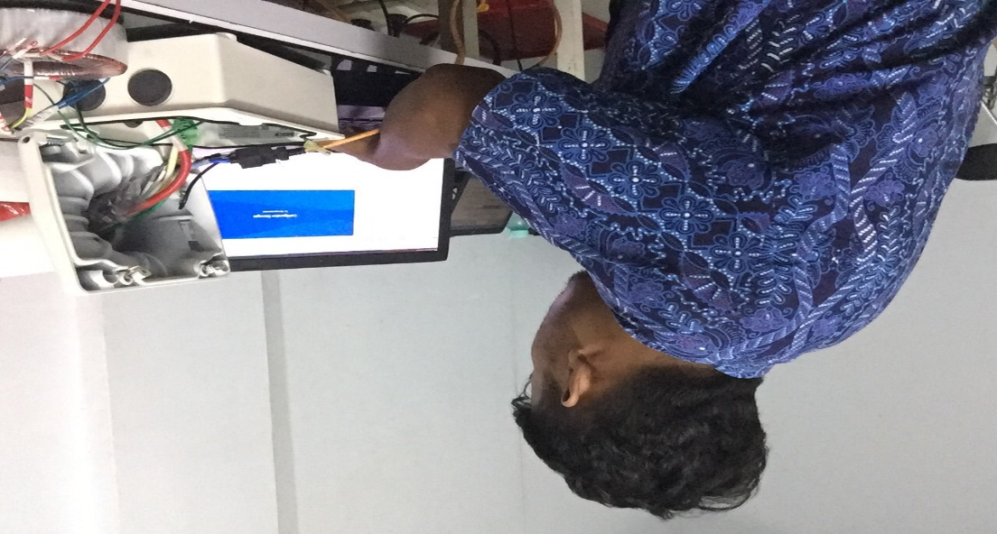
6 | 27 MARET 2020 | MEMBERSIHKAN LABORATORIUM PT. VISIONTECH INDOGRAHA
 |  | TROUBLESHOOTING POE CCTV
 |  | TROUBLESHOOTING KAMERA FIX CCTV AXIS
7 | 2-Apr-20 | MERAKIT DAN MENGINPUTKAN IP ADDRESS KAMERA CCTV BOSCH 7000HD
 |  | MENGANTARKAN PAKET KE LOKET
 |  | MENGKONFIGURASI KAMERA CCTV XIAOFANG
8 | 3-Apr-20 | MENGKONFIGURASI DAN INPUTKKAN IP ADDRESS CCTV BOSCH AUTODOM 7000HD
 |  | TRAOBLESHOOTING CAMERA CCTV BOSCH AUTODOM 7000HD
 |  | MENGINPUTKAN DATA REQUIRMENT OF PERSONEL
9 | 6-Apr-20 | MENGINPUTKAN DATA NOTA
 |  | MENGINPUTKAN DATA REQUIRMENT OF PERSONEL
10 | 7-Apr-20 | BONGKAR KAMERA CCTV AXIS
 |  | INSTALLASI ACS DAN MAGLOCK DI MINAS PT. CHEVRON MINAS
11 | 8-Apr-20 | PENGAMBILAN BARANG DI GUDANG
 |  | BONGKAR KAMERA CCTV AXIS
 |  | PENGECEKKAN LOKAL CAMERA CCTV PELCO DAN TROUBLESHOOTING
12 | 9-Apr-20 | PEMBELIAN MATERIAL SOKET BESI
 |  | PEMBELIAN CAP DISNAKER
 |  | PEMBELIAN MOUSE
13 | 13-Apr-20 | PINDAHKAN TANGGA LIPAT KE GUDANG MATERIAL
 |  | MEMBUAT NAMETAG KARYAWAN ICSSS
 |  | MEMBANTU SCAN DATA UTK SIDANG DI PT. CPI
14 | 14-Apr-20 | TROUBLESHOOTING SCAN AND PRINTER BOSCH
 |  | INSTALLASI KABEL SAMBUNG DAN STEKER
 |  | MEMBANTU SCAN DATA UTK SIDANG DI PT. CPI
15 | 15-Apr-20 | TROUBLESHOOTING SMART UHD TV
 |  | MELAKUKAN PRINT DATA MAINTENANCE SOP CCTV
 |  | MELAKUKAN PRINT DATA MAINTENANCE JSA UPGRADE
 |  | MELAKUKAN PRINT DATA MAINTENANCE PWC ( PRE-WORK-CHECK)
16 | 16-Apr-20 | MELAKUKAN PRINT JSA DAN SOP MAINTENANCE SOP CCTV
 |  | MELAKUKAN SCAN DOCUMENT
 |  | MEMBUAT SURAT KETERANGAN PEKERJA
17 | 17 april 2020/ 27 april 2020 | DILIBURKAN KARNA PSBB CORONA
18 | 28 APRIL2020 | INSTALLASI ACS (LOKASI RUMBAI)
 |  | INSTALLASI MAGLOCK
 |  | INSTALLASI EMERGENCY DOOR
19 | 29-Apr-20 | INSTALLASI MAGLOCK
 |  | INSTALLASI EMERGENCY DAN PUSH BUTTON DOOR
 |  | INSTALLASI ACS
 |  | INSTALLASI PANEL PANEL ACS
20 | 30-Apr-20 | WEARING PANEL ACS
 |  | INPUT IP ADDRESS ACS LENEL
21 | 1 mei/7 mei 2020 | LIBUR PSBB ( MANIPULASI KEGIATAN/LANGKAU KAN ISI TABEL NYA )
22 | 8 mei - 23 mei | LIBUR PSBB ( MANIPULASI KEGIATAN/LANGKAU KAN ISI TABEL NYA )
23 | 28 mei 2020 | PNGECEKKAN DAN PELETAKKAN BARANG ATAU STOCK KE GUDANG
 |  | PENGECEKKAN BADGE DI CORELDRAW
24 | 29 mei 2020 | MAINTANANCE KAMERA CCTV AXIS
 |  | PELETEKKAN MATERIAL CCTV DAN ACS KE GUDANG
 |  | MAINTANANCE LENEL LNL-500 PUNYA SCHLUMBERGER
25 | 2 juni 2020 | MAINTANANCE KAMERA CCTV AXIS UNTUK RUMBAI [ CHEVRON ]
 |  | MAINTANANCE KAMERA CCTV AXIS UNTUK RUMBAI [ DELIMA ]
 |  | MAINTANANCE POE
 |  | MAINTANANCE PRINTER LASERJET
26 | 3 juni 2020 | MAINTANANCE CONVERTER TRENDNET
 |  | PERBAIKAN PRINTER LASERJET HP
27 | 4 juni 2020 | PERBAIKAN PRINTER LASERJET HP
28 | 5 juni 2020 | PIKET LAB CCTV
 |  | MAINTANANCE KAMERA CCTV
29 | 8 juni 2020 | MAINTANANCE KAMERA CCTV
 |  | INSTALL ULANG PC WINDOWS 7
 |  | BELI THERMAL PASTA
30 | 9 juni 2020 | MAINTANANCE POE
 |  | MAINTANANCE CCTV
31 | 10 JUNI 2020 | ANTAR PAKET CCTV
 |  | MAINTANANCE CCTV
31 | 11 JUNI 2020 | MAINTANANCE CCTV
 |  | MAINTANANCE POE
 |  | BERSIHKAN GUDANG CCTV DAN LABOR
32 | 12 JUNI 2020 | PERBAIKAN MOTHERBOARD CAMERA CCTV AXIS
33 | 15 JUNI 2020 | PENGECEKKAN SERIAL NUMBER CISCO SWITCH POE
 |  | ANTAR PAKET LENEL KE RUANGAN PAK ADE
34 | 16 JUNI 2020 | PENGECEKKAN PRINTER LASERJET HP
 |  | PEMASANGAN WINDSHIELD PINTU MOBIL HILUX
35 | 17 JUNI 2020 | PENGCEKKAN KAMERA CCTV PELCO YG BESAR
36 | 18 JUNI 2020 | PENGECEKKAN SWITCH POE CISCO
 |  | PENGECEKKAN PAKET
37 | 19 JUNI 2020 | INPUT IP ADDRESS CAMERA UNV CCTV
 |  | INPUT IP ADDRESS NVR [ NETWORK VIDEO RECORDER ]
 |  | PENGECEKKAN SERVER [ TV BOX DAN WLAN VTI ]
38 | 22 JUNI 2020 | PENARIKKAN KABEL ACS DAN MAINTANANCE
39 | 23 JUNI 2020 | PEMASANGAN DAN NGEBOR PANEL BOX
 |  | POTONG BESI PIPA
30 | 24 JUNI 2020 | PEMBUATAN BADGE KARYAWAN ICSSS
31 | 25 JUNI 2020 | PENGECEKKAN CCTV
 |  | REVISI BADGE ICSSS

